Sheet1
Write 10 test cases on someone else checks in the checklist For each functional, 3-5 negative test cases are required
ID | Summary | Description | Steps | Expected result | Test Result | Notes
Home page/Header
U1 | Tracking field error message(count of symbols) | Entering not correct format of the tracking number (less than 10 characters) | 1. Open the site: https://ukrposhta.ua | The error message with text (Language relates to the system settings) is displayed in the tooltip | Passed | The error message is displayed according to browser language, not to site language:
 |  |  | 2. Enter less than 10 characters in the 'Введіть номер відправлення' field (1)
 |  |  | 3. Click the 'Відстежити' button
 |  |  | 4. Check that error message is displayed in the tooltip under the tracking field
U2 | Tracking field error message(not valid number) | Entering not valid tracking number with letters and special symbols | 1. Open the site: https://ukrposhta.ua | The error message 'Некоректний ідентифікатор поштового відправлення!' is displayed | Passed
 |  |  | 2. Enter not valid tracking number with letters and special symbols (qwertyuiop[$%^)
 |  |  | 3. Check that error message is displayed in the tooltip under the tracking field
U3 | Tracking field error message(not valid data) | Entering not valid data in the 'Введіть назву населеного пункту' text field | 1. Open the site: https://ukrposhta.ua | The error message about entering not valid data is displayed | Passed | Not a bug but feature: The 'Знайти поштовий індекс' page is displayed with message:
 |  |  | 2. Scroll down the page to the 'Знайти індекс' block
 |  |  | 3. Enter not valid data in 'Введіть назву населеного пункту' text field (#3)
 |  |  | 4. Click the 'Знайти' button
 |  |  | 5. Check that error message is displayed on the page
Authorization
U4 | Authorization with empty fields | Preconditions: 1. The 'Вхід/Реєстрація' page is opened | 1. Click on the 'Особистий кабінет' button | The error message 'Please fil out this field' is displayed for each empty field | Passed
 |  |  | 2. Leave the fields empty on the 'Авторизація' page
 |  |  | 3. Click the 'Зайти' button
 |  |  | 4. Check that error message is displayed on the page
U5 | Authorization with not valid password | Preconditions: 1. The 'Вхід/Реєстрація' page is opened 2. The user is registered on the site | 1. Click on the 'Особистий кабінет' button | The error message about not valid password is displayed | Failed | 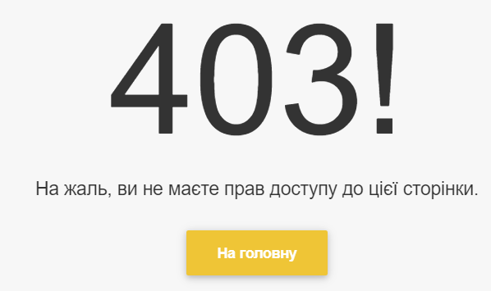 The page with code 403 is displayed:
 |  |  | 2. Enter the 'ollyqa8@gmail.com' in the 'E-mail' field
 |  |  | 3. Enter not valid password 'ollyqa' in the 'Пароль' field (user is registered with another password)
 |  |  | 4. Click the 'Зайти' button
 |  |  | 5. Check that error message is displayed on the page
U6 | Authorization with unregistered user | Preconditions: 1. The 'Вхід/Реєстрація' page is opened | 1. Click on the 'Особистий кабінет' button | The error message is displayed: 'Немає запису користувача, що відповідає цьому ідентифікатору. Користувач може бути видалено.' | Passed
 |  |  | 2. Enter the 'morholha@gmail.com' in the 'E-mail' field
 |  |  | 3. Enter the 'morholha' in the 'Пароль' field
 |  |  | 4. Click the 'Зайти' button
 |  |  | 5. Check that error message is displayed on the page
U7 | Forgot password for unregistered user | Preconditions: 1. The user is unregistered 2. The forgot password page is opened | 1. Click on the 'Особистий кабінет' button | The error message is displayed: 'Користувача з таким логіном не знайдено' | Passed
 |  |  | 2. Click the 'Забули пароль?' button
 |  |  | 3. The 'Забули пароль?' page is opened
 |  |  | 4. Enter the 'morholha@gmail.com' in the 'E-mail' field
 |  |  | 5. Click the 'Отримати новий пароль' button
 |  |  | 6. Check that error message is displayed on the page
Tracking page
U8 | Uploading not valid file format | Preconditions: 1. The user is on the 'Трекінг' page | 1. The 'Завантажити файл' button is displayed | The error message is displayed: "Не допустимий формат файлу, допускається тільки txt" | Failed | 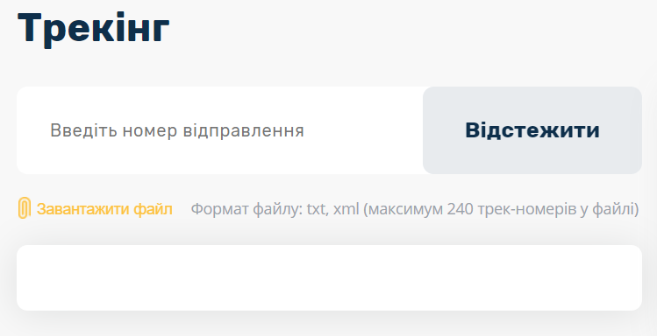 The empty field is displayed
 |  |  | 2. Click the 'Завантажити файл' button
 |  |  | 3. Select the PDF file in system
 |  |  | 4. Check that error message is displayed on the page
U9 | Tracking not existing number | Preconditions: 1. The user is on the 'Трекінг' page | 1. The tracking field is displayed | The error message is displayed: 'Дані про відправлення за номером 1111111111111 на даний час відсутні, тому що не зареєстровані в системі.' | Passed
 |  |  | 2. The 'Відстежити' button is disabled
 |  |  | 3. Enter the '1111111111111' number in the 'Введіть номер відправлення' field
 |  |  | 4. The 'Відстежити' button is enabled
 |  |  | 5. Click the 'Відстежити' button
 |  |  | 6. Check that error message is displayed on the page
U10 | Tracking the 13 spacebars | Preconditions: 1. The user is on the 'Трекінг' page | 1. The tracking field is displayed | The error message is displayed: 'Некоректний ідентифікатор поштового відправлення!' | Passed
 |  |  | 2. The 'Відстежити' button is disabled
 |  |  | 1. Enter the 13 spacebars in the 'Введіть номер відправлення' field
 |  |  | 4. The 'Відстежити' button is enabled
 |  |  | 5. Click the 'Відстежити' button
 |  |  | 2. Check that error message is displayed on the page

